Lab8
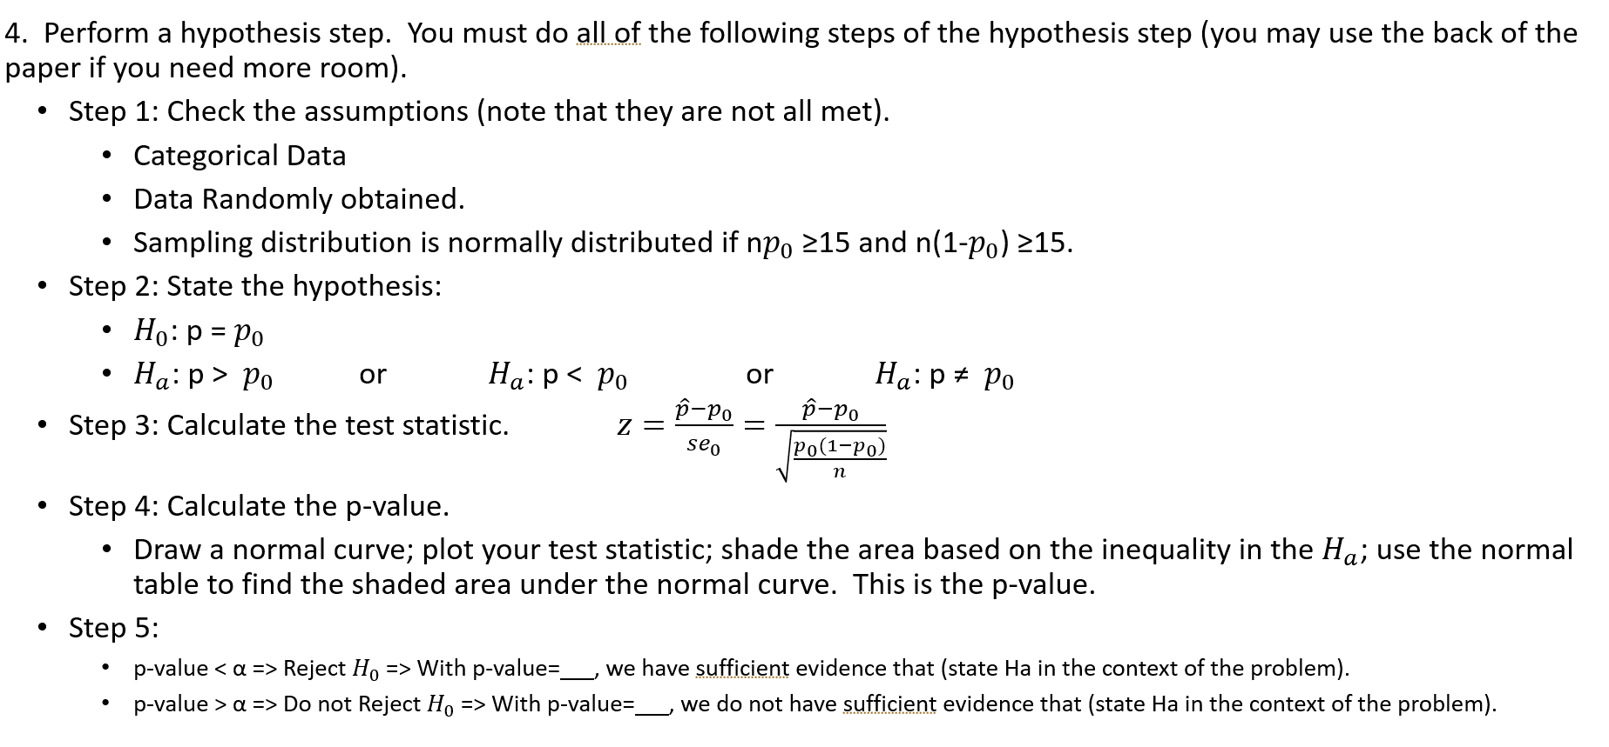
Table 8.1: Rule for Assignment of Brand Labels |  |  | Table 8.4: Order of Presentation and Preference(food) |  |  |  |  | Table 8.4: Order of Presentation and Preference(drink)
Bernoulli Observation | Assignment |  | Participant | Bernoulli Observation | First Brand | Second Brand | Taster's Preference | Participant | Bernoulli Observation | First Brand | Second Brand | Taster's Preference
0 | Bargain brand will be called Y and the name brand will be called Z |  | 1 | 1 | Z | Y | Y | 1 | 0 | Y | Z | Z
1 | Bargain brand will be called Z and the name brand will be called Y |  | 2 | 0 | Y | Z | Z | 2 | 0 | Y | Z | Y
 |  |  | 3 | 0 | Y | Z | Y | 3 | 0 | Y | Z | Y
Computer generated Bernoulli observation here: |  | 1 | 4 | 0 | Y | Z | Z | 4 | 1 | Z | Y | Y
 |  |  | 5 | 1 | Z | Y | Z | 5 | 0 | Y | Z | Y
Table 8.2: Assignment of Brand Labels |  |  | 6 | 1 | Z | Y | Z | 6 | 1 | Z | Y | Y
Brand | Product Name |  | 7 | 0 | Y | Z | Z | 7 | 1 | Z | Y | Y
Y | Name,the other |  | 8 | 1 | Z | Y | Y | 8 | 0 | Y | Z | Y
Z | Bargain,publix |  | 9 | 0 | Y | Z | Z | 9 | 0 | Y | Z | Y
 |  |  | 10 | 1 | Z | Y | Y | 10 | 1 | Z | Y | Y
Table 8.3: Rule for Order of Presentation |  |  | 11 | 1 | Z | Y | Z | 11 | 1 | Z | Y | Y
Observation | Assignment |  | 12 | 0 | Y | Z | Z | 12 | 1 | Z | Y | Y
0 | Y = First Brand presented Z = Second Brand presented |  | 13 | 1 | Z | Y | Y | 13 | 1 | Z | Y | Y
1 | Z = First Brand presented Y = Second Brand presented |  | 14 | 0 | Y | Z | Z | 14 | 1 | Z | Y | Y
 |  |  | 15 | 0 | Y | Z | Y | 15 | 0 | Y | Z | Y
Table 8.4: Order of Presentation and Preference(food) |  |  | 16 | 1 | Z | Y | Z | 16 | 1 | Z | Y | Z
Product being tested |  |  | 17 | 1 | Z | Y | Z | 17 | 1 | Z | Y | Z
Number of participants preferring Y |  |  | 18 | 0 | Y | Z | Z | 18 | 1 | Z | Y | Y
Number of participants preferring Z |  |  | 19 | 0 | Y | Z | Z | 19 | 0 | Y | Z | Y
Total number of participants n |  |  | 20 | 0 | Y | Z | Z | 20 | 1 | Z | Y | Y
# of participants preferring bargain |  |  | 21 | 1 | Z | Y | Z | 21 | 0 | Y | Z | Y
proportion preferring bargain |  |  | 22 | 0 | Y | Z | Z | 22 | 0 | Y | Z | Y
 |  |  | 23 | 0 | Y | Z | Z | 23 | 0 | Y | Z | Y
 |  |  | 24 | 1 | Z | Y | Y | 24 | 1 | Z | Y | Y
Table 8.4: Order of Presentation and Preference(drink) |  |  | 25 | 1 | Z | Y | Z | 25 | 0 | Y | Z | Y
Product being tested |  |  | 26 | 1 | Z | Y | Z | 26 | 1 | Z | Y | Z
Number of participants preferring Y |  |  | 27 | 1 | Z | Y | Z | 27 | 0 | Y | Z | Y
Number of participants preferring Z |  |  | 28 | 0 | Y | Z | Z | 28 | 1 | Z | Y | Z
Total number of participants n |  |  | 29 | 0 | Y | Z | Z | 29 | 1 | Z | Y | Y
# of participants preferring bargain |  |  | 30 | 0 | Y | Z | Z | 30 | 0 | Y | Z | Y
proportion preferring bargain |  |  | 31 | 0 | Y | Z | Y | 31 | 0 | Y | Z | Y
 |  |  | 32 | 1 | Z | Y | Y | 32 | 1 | Z | Y | Y
 |  |  | 33 | 1 | Z | Y | Z | 33 | 1 | Z | Y | Y
 |  |  | 34 | 1 | Z | Y |  | 34 | 1 | Z | Y | Y
 |  |  | 35 | 1 | Z | Y |  | 35 | 0 | Y | Z | Y
 |  |  | 36 | 0 | Y | Z |  | 36 | 1 | Z | Y | Y
 |  |  | 37 | 1 | Z | Y |  | 37 | 1 | Z | Y
 |  |  | 38 | 0 | Y | Z |  | 38 | 0 | Y | Z
 |  |  | 39 | 1 | Z | Y |  | 39 | 1 | Z | Y
 |  |  | 40 | 1 | Z | Y |  | 40 | 0 | Y | Z
 |  |  | 41 | 1 | Z | Y |  | 41 | 0 | Y | Z
 |  |  | 42 | 1 | Z | Y |  | 42 | 0 | Y | Z
 |  |  | 43 | 0 | Y | Z |  | 43 | 0 | Y | Z
 |  |  | 44 | 1 | Z | Y |  | 44 | 1 | Z | Y
 |  |  | 45 | 1 | Z | Y |  | 45 | 1 | Z | Y
 |  |  | 46 | 1 | Z | Y |  | 46 | 1 | Z | Y
 |  |  | 47 | 1 | Z | Y |  | 47 | 0 | Y | Z
 |  |  | 48 | 1 | Z | Y |  | 48 | 0 | Y | Z

